Portada
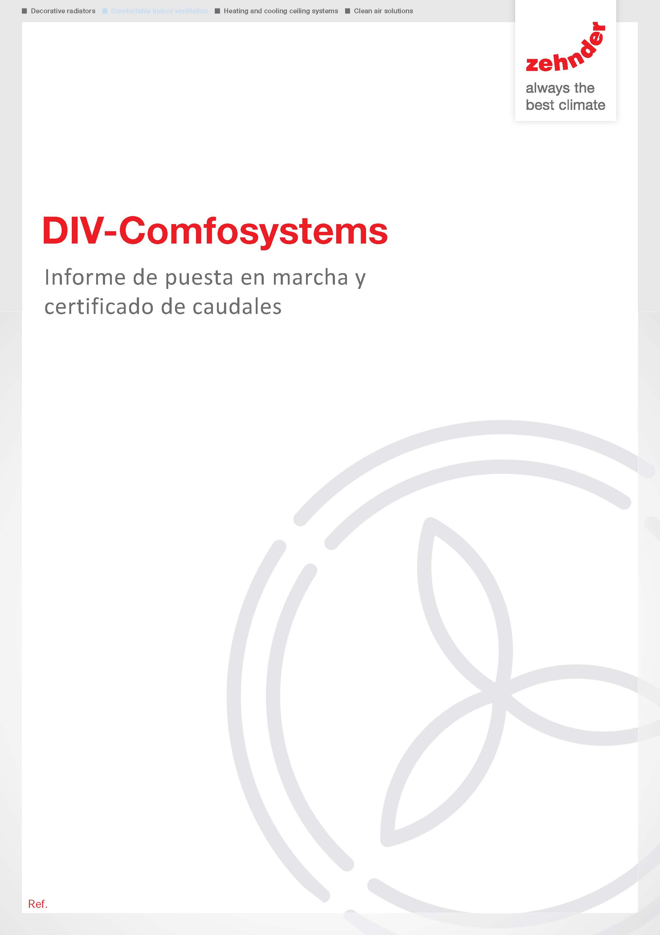

DSPM
Solicitud de Puesta en Marcha

Solicitud de Puesta en Marcha
DATOS DEL SOLICITANTE

Nombre

Empresa |  |  |  |  | NIF

Dirección |  |  |  |  | CP

Población |  |  |  | Provincia

Teléfono |  |  |  | E-mail

DATOS DE LA INSTALACIÓN


Propietario

Empresa |  |  |  |  | NIF

Dirección |  |  |  |  | CP

Población |  |  |  | Provincia

Teléfono |  |  |  | E-mail

DOCUMENTACIÓN


 | Nº de pedido Zehnder (equipos) |  |  |  |  | Nº de factura Zehnder (equipos)

 | Nº de pedido Zehnder (puesta en marcha) |  |  |  |  | Nº de factura Zehnder (puesta en marcha)

 | 1.- Si tiene Nº de factura no es necesario Nº de orden. 2.-En caso de que los equipos y la puesta en marcha figuren en la mismo documento solo será necesario cumplimentar uno de los campos.

 | Referencia del estudio de caudales

TIPO DE CERTIFICACIÓN

 | ¿Esta vivienda se certificará PASSIVHAUS? *

 | * Si la vivienda se certifica PassivHaus es necesario aportar la tabla de datos del certifcador y peticiones especiales de toma de datos. Rellenar en Hoja 2 "Tabla de Caudales"

LISTADO DE COMPROBACIÓN

 | CIRCUITO HIDRÁULICO |  |  | CIRCUITO ELÉCTRICO |  | CIRCUITO VENTILACIÓN

 | Red de tuberías terminada y aislada |  |  | Suministro eléctrico en cuadro ZG |  | Correcto conexionado silenciadores

 | Purgado correcto del sistema |  |  | Suministro eléctrico en deshumectador |  | Desagüe instalado según manual int.

 | Válvula 3 vías instalada/comprobada |  |  | Correcto cableado cuadro ZG |  | Controlador conectado al equipo

 | Elementos de purga instalados |  |  | Correcto cableado Cronosondas |  | Circuitos de imp conectados

 | Válvulas de seguridad y vaso de expansión instalados |  |  | Correcto conexionado Cronosondas |  | Circuitos de ret conectados

 | Suelo Radiante |  |  | Dispositivos de protección ind (mgt) |  | Rejillas ext conectadas

 | Techo Radiante |  |  | Cableado circuladoras, v3v,etc |  | Correcto conexionado Comfoair

 | Deshumectadores |  |  | Correcto conexionado terminador red |  | Rejillas int conectadas y filtros ret

 |  |  |  | LUZ DE OBRA

 |  |  |  | LUZ DEFINITIVA

MÁQUINAS INSTALADAS

 | Comfoair Compact CM 155 |  |  | Comfofond L |  | Comfoair XL 800 | TIPO DE CENTRALITA NEST:

 | Comfoair Compact WM 155 |  |  | Comfocool |  | Comfoair XL 1500

 | Comfoair Compact WM 185 |  |  | Comfopost CW6-8-10-12 |  | Comfoair XL 2200

 | Paul Climos ECO 200 |  |  | Comfodew 150-200-350-500 |  | Comfoair XL 3300 | CRONOSONDAS:

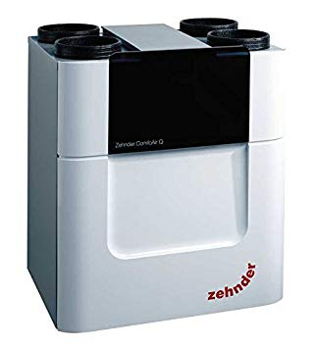
 | Paul Climos 200 |  |  | Comfodew Tropic. 350-500 |  | Comfoair XL 4400

 | Comfoair 160 |  |  | Resistencia electrica PRE |  | Comfoair XL 6000

 | Comfoair 180 |  |  | Resistencia electrica POST |  | Maxi Flat 450 | OPTION BOX:

 | Comfoair 200 |  |  | Comfoconnect LAN C |  | Maxi Flat 600

 | Comfoair Q350 |  |  | Comfoconnect KNK C |  | Maxi Flat 1000

 | Comfoair Q450 |  |  | Comfosense C55-55 |  | Maxi Flat 1600 | OPTION BOX: Nº SONDAS CO2

 | Comfoair Q600 |  |  | Ca Control S |  | Maxi Flat 2000

 | Maxi 803 |  |  | Maxi 3003 |  | Maxi 6003

 | Maxi 1203 |  |  | Maxi 4003 |  | Comfopost ISO Control

 | Maxi 2003 |  |  | Maxi 5003

 | * Indicar número de máquinas de cada tipo que van instaladas

PRECIOS

Servicio de Puesta en Marcha Zehnder Comfosystem |  |  |  | Importe en euros (sin IVA) |  | Observaciones

Servicio de Puesa en Marcha ZehnderNestsystem

Servicios adicionales Zehnder NestSystems

 |  |  | *

 |  |  | *

 |  |  | *

* Cumplimentar en caso de opciones no contempladas

OBSERVACIONES

CONDICIONES DEL SEVICIO

1.- Estos precios son aplicables en Península y Baleares 2.- No incluye IVA 3.- Se incluye mano de obra y desplazamientos 4.- En el caso de necesitar algún tipo de material adicional (Comfoset, Rejillas y ComfoSense) se suministrará y cobrará siempre que se haya solicitado previamente al servicio de la Puesta en Marcha 5.- La instalación debe estar totalmente terminada y ejecutada según el manual de instrucción o proyecto 6.- En el caso de que necesiten realizar trabajos fuera de las condiciones de tiempo y servicios ofrecidos, serán facturados según nuestra tarifa oficial de servicio técnico. 7.- En el caso de que no se pudiera realizar la puesta en marcha del sistema una vez se encuentre el técnico en el domicilio por inconvenientes de instalación o estado de la vivienda, se facturará 1/2 del total del servicio de la puesta en marcha. 8.- Para el correcto equilibrado y funcionamiento de la puesta en marcha de los sistemas de ventilación, la vivienda tendrá que estar totalmente acabada con todos los cerramientos terminados, de modo que se garantice la correcta estanquedidad de la vivienda 9.- Es necesario que el instalador se encuentre presente en el momento de la fase de Puesta en Marcha, disponiendo de herramientas por si fuera necesario realizar algún tipo de actuación, y si fuera posible, el usuario final, con el fin de explicar el funcionamiento del sistema. 10.- La bomba de calor (o productor de agua fría y/o caliente) debe estar en funcionamiento, en caso de ser necesario. 11.- En caso de presentarse algún defecto de instalación que pudiera afectar a la realización de la Puesta en Marcha, quedará a criterio del Servicio Técnico, la realización o no de la misma, debidamente justificado el defecto y su perjuicio, sobre la puesta en marcha o sobre el propio sistema. 12.- Para evitar perjucios económicos a las partes interesadas, será necesario aportar fotografías en el momento de solicitar la puesta en marcha de: a) bocas y rejillas instaladas b) El equipo y su

ZEHNDER SERVICE Si necesita asistencia telefónica para consultar el estado de su puesta en marcha, avería o reparación póngase en contacto con el teléfono 900 264 748 Si necesita contratar el servicio de mantenimiento oficial de su sistema Zehnder, puede consultar las tarifas y servicios llamando al teléfono 910 882 215 Para cualquier otra consulta puede contactar también a través del correo electrónico asistencia@zehnderservice.com



 |  | FIRMA Y SELLO DEL SOLICITANTE

ZG Service Ibérica Calidad Ambiente Interior, S.L. , CIF B47797337
Registro Mercantil de Valladolid TOMO 1563 FOLIO 76 Inscripción 1ª con hoja VA-30857

